Sommaire
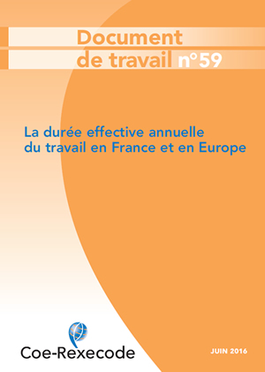

 | Tableaux statistiques sur la durée effective du travail
 | dans les pays de l'Union européenne (1998-2015)
 | Annexe du document de travail N.59 (juin 2016)

 | Durée effective annuelle moyenne de travail des salariés à temps plein

 | Durée effective annuelle moyenne de travail des salariés à temps partiel

 | Durée effective annuelle moyenne de travail de l'ensemble des salariés

 | Durée effective annuelle moyenne des non-salariés à temps plein

 | Source Eurostat, « enquête Forces de travail ».

Document de travail disponible sur le site coe-receode,fr

